Razón cobertura 100%
Exportador |  |  | Importador
Qsubyacente | 150,000 | USD | Qsubyacente | 150,000 | USD
Días para la venta | 185 |  | Días para la compra | 185
Razón cobertura | 100% |  | Razón cobertura | 100%

Forward |  |  | Forward
Activo subyacente | USD |  | Activo subyacente | USD
Qfuturos | 150,000 | USD | Qfuturos | 150,000 | USD
F0 | $ 3,450 | COP | F0 | $ 3,450 | COP
T | 185 | días | T | 185 | días
Posición para cobertura | Corto |  | Posición para cobertura | Largo

Al vencimiento T = 185 |  |  | Al vencimiento T = 185
ST | $ 3,300 | COP | ST | $ 3,300 | COP
FT | $ 3,350 | COP | FT | $ 3,350 | COP

Ventas al spot | $ 495,000,000 | COP | Compras al spot | -$ 495,000,000 | COP
Compensación corto | $ 15,000,000 | COP | Compensación largo | -$ 15,000,000 | COP
Venta total con cobertura | $ 510,000,000 | COP | Compra total con cobertura | -$ 510,000,000 | COP

Precio con cobertura | $ 3,400.00 | COP | Precio con cobertura | $ 3,400.00 | COP

$${\text{Precio} \text{unit}\text{. }\text{con} \text{cobertura}\text{sin}{\text{costos} }}_{\text{vendedor}} \text{=} \frac{\text{Venta} \text{total} \text{con} \text{cobertura} \text{sin} \text{costos} \text{de} \text{transacci}\text{ó}\text{n} }{{\text{Q}}_{\text{subyacente}}}$$
$${\text{Precio} \text{unit}\text{. }\text{con} \text{cobertura}\text{sin}{\text{costos} }}_{\text{largo}} \text{=} \frac{− \text{Compra} \text{total} \text{con} \text{cobertura} \text{sin} \text{costos} \text{de} \text{transacci}\text{ó}\text{n} }{{\text{Q}}_{\text{subyacente}}}$$

Después de costos de transacción |  |  | Después de costos de transacción
Comisión inicial | $ 1,552,500 | COP | Comisión inicial | $ 1,567,500 | COP
IVA inicial | $ 294,975 | COP | IVA inicial | $ 297,825 | COP
Comisión final | $ 1,507,500 | COP | Comisión final | $ 1,522,500 | COP
IVA final | $ 286,425 | COP | IVA final | $ 289,275 | COP
Total costos transacción | $ 3,641,400 | COP | Total costos transacción | $ 3,677,100 | COP

Venta cobertura con CT | $ 506,358,600 | COP | Venta cobertura con CT | -$ 513,677,100 | COP

Precio cobertura con CT | $ 3,375.72 | COP | Precio cobertura con CT | $ 3,424.51 | COP

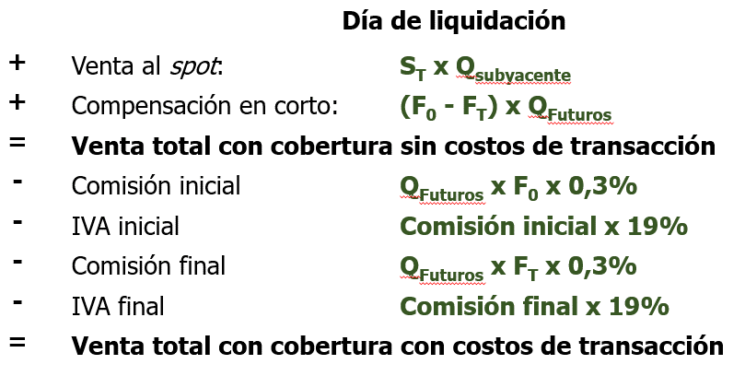
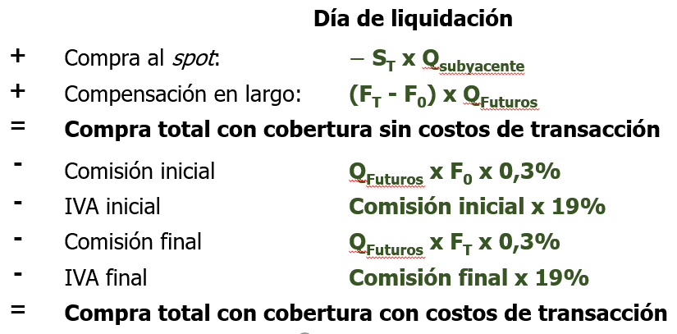

$${\text{Precio} \text{unit}\text{. }\text{con} \text{cobertura}\text{con}{\text{costos} }}_{\text{vendedor}} \text{=} \frac{\text{Venta} \text{total} \text{con} \text{cobertura} \text{con} \text{costos} \text{de} \text{transacci}\text{ó}\text{n} }{{\text{Q}}_{\text{subyacente}}}$$
$${\text{Precio} \text{unit}\text{. }\text{con} \text{cobertura}\text{con}{\text{costos} }}_{\text{largo}} \text{=} \frac{−\text{Compra} \text{total} \text{con} \text{cobertura} \text{con} \text{costos} \text{de} \text{transacci}\text{ó}\text{n} }{{\text{Q}}_{\text{subyacente}}}$$

